상품제안서
14인치 경량 노트북가방 | 상품코드: S38314

 |  |  |  |  |  |  | 02-713-8555 | www.synergygift.co.kr
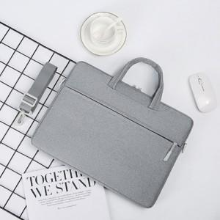

【상세/제작정보】

【인쇄/포장옵션】 | 실크 / OPP(비닐)

【공급단가】 | 수량 | 50~ | 100~ | 500~ | 1,000~ | 2,000~
*VAT별도 | A타입 14인치 | 10,270원 | 10,110원 | 9,870원 | 9,480원 | 9,080원
 | A타입 15.6인치 | 11,570원 | 11,390원 | 11,120원 | 10,680원 | 10,230원
 | B타입 14인치 | 11,570원 | 11,390원 | 11,120원 | 10,680원 | 10,230원
 | B타입 15.6인치 | 12,870원 | 12,670원 | 12,370원 | 11,880원 | 11,380원

【상품 URL】 | https://www.synergygift.co.kr:443/src/goods_detail.php?gdno=38314

